关系图
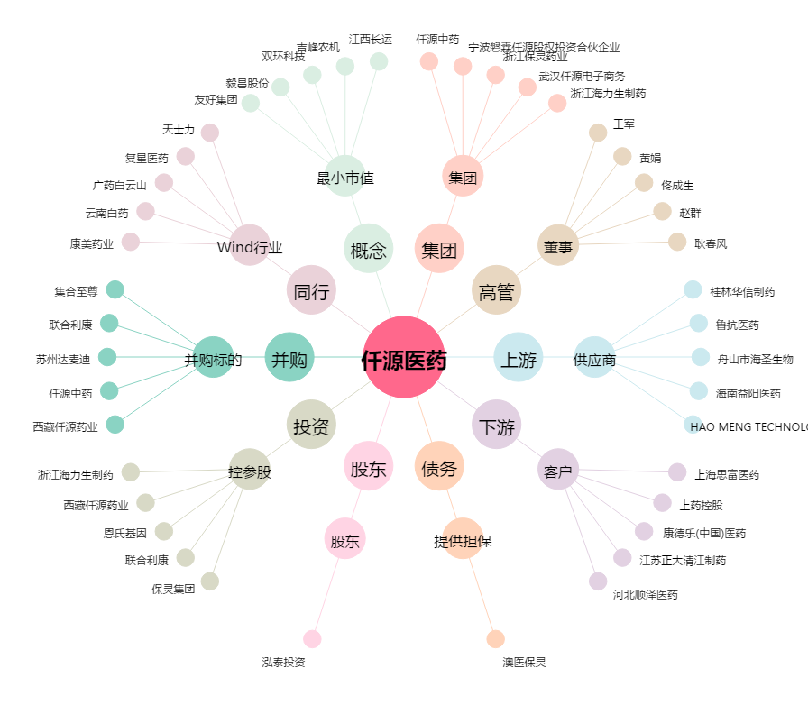
仟源医药[300254.SZ] - 关系概览图

